상품제안서
엔보우 스윙형 USB메모리 C 03 (16GB,32G,64G) | 상품코드: F27005

 |  |  |  |  |  |  | 02-412-0044 | www.easy1.co.kr
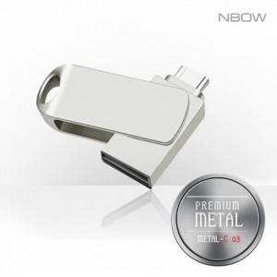

【상세/제작정보】 | 기본수량 미만 인쇄시 비용 추가.

【인쇄/포장옵션】 | 레이저 / 포장지포장

【공급단가】 | 수량 | 100~ | 300~ | 500~ | 1,000~ | 3,000~
*VAT별도 | 8GB | 5,120원 | 5,040원 | 4,910원 | 4,820원 | 4,700원
 | 16GB | 6,100원 | 6,000원 | 5,850원 | 5,750원 | 5,590원
 | 32GB | 6,870원 | 6,750원 | 6,580원 | 6,470원 | 6,290원
 | 64G | 7,960원 | 7,830원 | 7,630원 | 7,490원 | 7,290원

【상품 URL】 | https://dev.easy1.co.kr:443/src/goods_detail.php?gdno=27005

